상품제안서
설 명절 선물세트 CJ 스팸 MC5호 // 쇼핑백동봉 | 상품코드: F30111

 |  |  |  |  |  |  | 02-412-0044 | www.easy1.co.kr
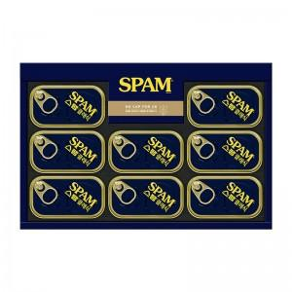

【상세/제작정보】 | 기본수량이하 주문가능

【인쇄/포장옵션】 | / 포장불가능

【공급단가】 | 수량 | 50~ | 100~ | 500~ | 1,000~ | 2,000~
*VAT별도 | 단가 | 24,840원 | 24,420원 | 23,800원 | 23,390원 | 22,770원

【상품 URL】 | https://dev.easy1.co.kr:443/src/goods_detail.php?gdno=30111

